スポンサー公告
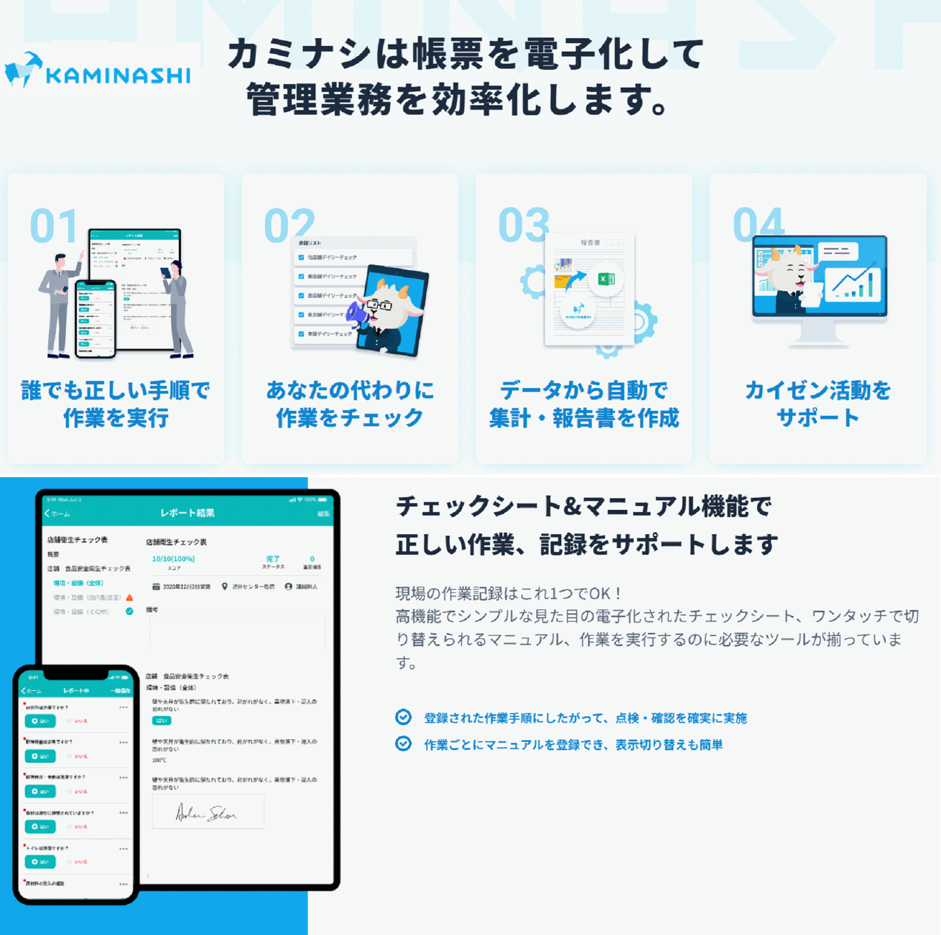

25 ノロウイルス関連情報
ノロウイルス指数平年同等 散発事故発生 |  |  |  |  |  |  |  | 出典:東京都感染症情報センター
 |  |  |  |  |  |  |  | （最近５年間の週値の比較） ノロウイルスの感染周期は4年ですね 前回は2018年
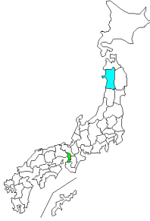
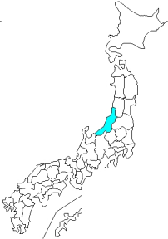
東京都は レベル 1 全国平均 (レベル1) 4.25

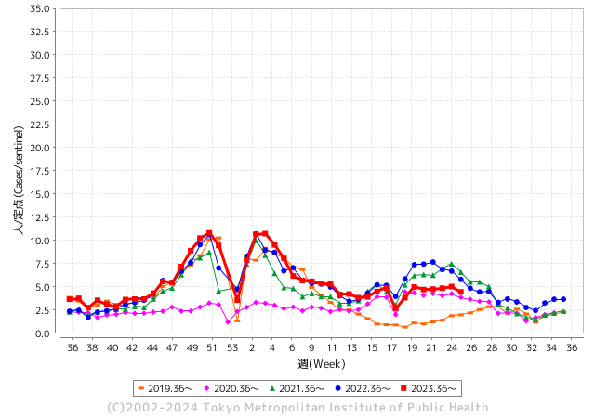
ノロウイルス今週のニュース
今週ですが、全国で2件

 |  |  |  |  |  |  |  |  |  |  |  | レベル5

 |  |  |  |  |  |  |  |  |  |  |  | レベル4

 |  |  |  |  |  |  |  |  |  |  |  | レベル3

 |  |  |  |  |  |  |  |  |  |  |  | レベル2
GⅡ 24週 5例 |  |  |  |  | GⅡ 25週 1例 |  |  |  |  |  |  | レベル1
地方衛生研究所情報 |  |  | 傾向 |  | 出典：地方衛生研究所ネットワーク
★数年間で1番目に高い比率でノロウイルス継続 |  |  |  |  |  |  |  | http://idsc.tokyo-eiken.go.jp/diseases/gastro/gastro/
 |  |  |  | 流行警報 | 警戒警報
 | 2024-07-01 |  | 低散発 | 定点観測値 |  | ▲:減少 | 今週のニュース（Noroｖｉｒｕｓ） (6/24-7/1) |  |  |  | 7
先週
今週
都道府県名 | 流行 ☆増加 ★減少☆★1つで約1ポイント |  |  | 2024/24週 | 2024/25週 | 対前週 | 大量発症事故（業種／内容） 今週 , 先週 |  |  |  | ニュースソース | 日時
北海道 | ★ |  |  | 4.35 | 4.27 | ▲ 0.08 |  |  |  |  |  |  | 北海道
青森県 | ★ |  |  | 3.08 | 2.08 | ▲ 1.00 |  |  |  |  |  |  | 青森県
岩手県 | ☆ |  |  | 3.9 | 3.93 | 0.03 |  |  |  |  |  |  | 岩手県
宮城県 | ★ |  |  | 4.02 | 3.55 | ▲ 0.47 |  |  |  |  |  |  | 宮城県
秋田県 | ★ |  |  | 3.26 | 2.18 | ▲ 1.08 |  |  |  |  |  |  | 秋田県
山形県 | ★ |  |  | 5.14 | 4.86 | ▲ 0.28 |  |  |  |  |  |  | 山形県
福島県 | ☆ |  |  | 3.33 | 3.84 | 0.51 |  |  |  |  |  |  | 福島県
茨城県 | ★ |  |  | 3.39 | 3.19 | ▲ 0.20 |  |  |  |  |  |  | 茨城県
栃木県 | ★ |  |  | 2.34 | 1.96 | ▲ 0.38 | 県保健福祉部は18日、県北健康福祉センター管内の認定こども園で、ノロウイルスを原因とする感染性胃腸炎が集団発生し、園児ら計30人が感染したと発表した。重症者はおらず、全員快方に向かっているという。 |  |  |  | 下野新聞 | 2024-06-19 | 栃木県
群馬県 | ★ |  |  | 5.28 | 4.47 | ▲ 0.81 |  |  |  |  |  |  | 群馬県
埼玉県 | ★ |  |  | 5.59 | 5.15 | ▲ 0.44 |  |  |  |  |  |  | 埼玉県
千葉県 | ★ |  |  | 5.4 | 5.38 | ▲ 0.02 | 6月9日、千葉県柏市内のイベントに出店していたキッチンカーが提供したケバブを食べた、16～76歳の男女14人が下痢や吐気などの症状を訴えました。 そのうち13人の便からノロウイルスが検出され、食中毒と断定されました。 保健所は、ケバブを原因とする食中毒と断定し、15日から3日間、営業停止処分としました。 |  |  |  | 食環境衛生 | 2024-06-25 | 千葉県
東京都 | ★ |  |  | 5.04 | 4.46 | ▲ 0.58 |  |  |  |  |  |  | 東京都
神奈川県 | ★ |  |  | 4.18 | 3.81 | ▲ 0.37 |  |  |  |  |  |  | 神奈川県
新潟県 | ☆ |  |  | 3.78 | 3.8 | 0.02 |  |  |  |  |  |  | 新潟県
富山県 | ★ |  |  | 4.72 | 4 | ▲ 0.72 |  |  |  |  |  |  | 富山県
石川県 | ★★ |  |  | 5.59 | 3.93 | ▲ 1.66 |  |  |  |  |  |  | 石川県
福井県 | ☆ |  |  | 4.52 | 5.12 | 0.60 |  |  |  |  |  |  | 福井県
山梨県 | ★ |  |  | 3.46 | 3.29 | ▲ 0.17 |  |  |  |  |  |  | 山梨県
長野県 | ☆ |  |  | 4.65 | 4.7 | 0.05 |  |  |  |  |  |  | 長野県
岐阜県 | ★ |  |  | 3.08 | 2.55 | ▲ 0.53 |  |  |  |  |  |  | 岐阜県
静岡県 | ★ |  |  | 3.4 | 3.15 | ▲ 0.25 | 学校によりますと、富士見中学・高校では、2日に文化祭が行われました。3日の登校日に異常はみられず、4日の振り替え休日の後の5日に、生徒40人が下痢や嘔吐などの症状を訴えて欠席し、登校した生徒のうち50人も同じような症状を訴えたということです。 県富士保健所によりますと、症状のあった生徒の検査からノロウイルスGⅡが検出 |  |  |  | 第一テレビ | 2024-06-17
愛知県 | ☆ |  |  | 2.81 | 3.19 | 0.38 | その後の調査の結果、入寮者のうち22名が食中毒様症状を呈しており、患者らは当該施設の委託給食業者が調理した食事を喫食していることが判明しました。患者らの共通食は当該施設で提供された食事のみであること、患者及び調理従事者の検便からノロウイルスが検出されたこと、本日、患者を診察した医師から食中毒の届出があったことなどから、名古屋市保健所（千種保健センター）は当該施設で提供された食事を原因とする食中毒事件と判断しました。 |  |  |  | 名古屋市公表 | 2024-06-13 | 愛知県
三重県 | ★ |  |  | 4.42 | 3.87 | ▲ 0.55 |  |  |  |  |  |  | 三重県
滋賀県 | ★★ |  |  | 5.36 | 3.86 | ▲ 1.50 |  |  |  |  |  |  | 滋賀県
京都府 | ★ |  |  | 5.26 | 4.33 | ▲ 0.93 |  |  |  |  |  |  | 京都府
大阪府 | ★ |  |  | 5.11 | 4.4 | ▲ 0.71 |  |  |  |  |  |  | 大阪府
兵庫県 | ★ |  |  | 7.02 | 5.64 | ▲ 1.38 | 兵庫県加東健康福祉事務所は１７日、西脇市黒田庄町大門の飲食店「けんしん亭」の弁当を食べた１６人が下痢、嘔吐などを訴え、うち６人と調理従事者１人からノロウイルスが検出されたと発表した。同事務所は食中毒と断定し、同店を１９日まで３日間の営業停止とした。 同事務所によると、１６人は西脇、小野、加西、加東市と多可町、稲美町、大阪府、静岡県に住む１４～９３歳の男女。 |  |  |  | 神戸新聞 | 2024-06-17 | 兵庫県
奈良県 | ★ |  |  | 5.41 | 4.38 | ▲ 1.03 |  |  |  |  |  |  | 奈良県
和歌山県 | ★ |  |  | 3.47 | 2.93 | ▲ 0.54 |  |  |  |  |  |  | 和歌山県
鳥取県 | ☆ |  |  | 3.32 | 4.32 | 1.00 |  |  |  |  |  |  | 鳥取県
島根県 | ☆ |  |  | 3.04 | 3.78 | 0.74 |  |  |  |  |  |  | 島根県
岡山県 | ★ |  |  | 4.48 | 3.17 | ▲ 1.31 | 倉敷市は27日、同心幼稚園（同市北浜町）で、発熱やせきなどを伴う流行性の疾患が集団発生したと発表した。患者は4歳児の1クラスの14人でいずれも軽症。RSウイルス感染症と診断された園児もいるという。28日まで学級閉鎖する。 |  |  |  | TKUテレビ | 2024-06-29 | 岡山県
広島県 | ★ |  |  | 4.51 | 4.44 | ▲ 0.07 |  |  |  |  |  |  | 広島県
山口県 | ★ |  |  | 6.05 | 4.84 | ▲ 1.21 |  |  |  |  |  |  | 山口県
徳島県 | ★ |  |  | 3.65 | 3.61 | ▲ 0.04 |  |  |  |  |  |  | 徳島県
香川県 | ★ |  |  | 5.57 | 4.43 | ▲ 1.14 |  |  |  |  |  |  | 香川県
愛媛県 | ★★ |  |  | 6.57 | 4.62 | ▲ 1.95 |  |  |  |  |  |  | 愛媛県
高知県 | ★ |  |  | 2.48 | 2.12 | ▲ 0.36 |  |  |  |  |  |  | 高知県
福岡県 | ☆ |  |  | 5.76 | 5.77 | 0.01 |  |  |  |  |  |  | 福岡県
佐賀県 | ★ |  |  | 2.48 | 1.09 | ▲ 1.39 |  |  |  |  |  |  | 佐賀県
長崎県 | ☆ |  |  | 1.8 | 1.89 | 0.09 |  |  |  |  |  |  | 長崎県
熊本県 | ★ |  |  | 7.42 | 7.1 | ▲ 0.32 |  |  |  |  |  |  | 熊本県
大分県 | ★★★ |  |  | 15.64 | 12.83 | ▲ 2.81 |  |  |  |  |  |  | 大分県
宮崎県 | ★ |  |  | 5.33 | 4.64 | ▲ 0.69 |  |  |  |  |  |  | 宮崎県
鹿児島県 | ★ |  |  | 5.94 | 5.29 | ▲ 0.65 |  |  |  |  |  |  | 鹿児島県
沖縄県 | ☆ |  |  | 1.6 | 2.07 | 0.47 |  |  |  |  |  |  | 沖縄県
全国 | ★ |  |  | 4.7 | 4.25 | ▲ 0.45
 |  |  |  |  |  |  |  |  |  |  | 1 | 1
 |  |  |  | 今週 |  |  | 管理レベル「1」
 |  | 先週に比べて全国平均は |  |  |  | 4.25 | ：先週より | ▲ 0.45
 |  | 東京都は |  |  |  | 4.46 | ：先週より | ▲ 0.58
 |  | 最高指数は |  |  | 大分県 | 12.83 | 全国で10.00を超える都道府県数は |  | 1ヶ所 | 増減 | 0

1 | 県内で流行・食中毒原因が一件以上報告される 定点観測値が2.00を超える 5.00未満 |  |  |  |  | 【情報共有】 週間・情報収集/情報共有は月一回以上 【体調管理】従業員の健康チェックは続ける

25 衛生訓話
毎週 ひとつ 覚えていきましょう
今週のお題 (食品取扱者の体調管理は同居家族まで必要です)
なぜ、体調報告をするときには、家族のことまで報告してもらうのですか?

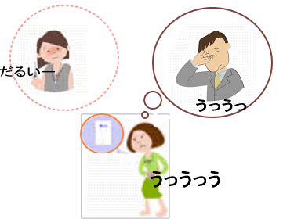

 |  | ★同居家族というものは、誰かが病気になると食事や入浴、トイレを介して病気をもらいやすいものです。 ★風邪の流行期には、皆さんもよく経験しますね! ★食品工場の従業員や調理従事者は、毎日自分の体調に 異常がないことを確認してから仕事に就きます。 ★体調異常とは(・体温が平熱より高い。・下痢をしている。 ・嘔吐を複数回している。・咳が止まらない。 ・手荒れがあって化膿している等)です。 ★さらに同居家族が下痢・腹痛・嘔吐などで体調を崩している場合には、その旨必ず上司や責任者に報告しましょう。

 | 食中毒の原因 ①食中毒の原因物質(食中毒微生物、化学物質など)で汚染された食材を摂食すること。 ②食品取扱者が意図せず食中毒を職場に持ち込み、調理加工食品を汚染させてしまうこと。 ・病原菌に対する抵抗力や発症度合には個人差があります。 症状を自覚しない人、発症しない人のことを健康保菌者と呼びます。 O157の調査では、全体の約半数は健康保菌者という報告もあります。 健康保菌者は、検便を受けるまで発見できません。ご家族に体調不良者がいたら必ず報告してもらいましょう。 この場合は、臨時でも対象従事者の検便を実施しましょう。

 | ・調理場のふき取り検査でO26を検出しました。直接の因果関係は確認できませんでしたが、 従事者のご家族にO26の急性胃腸炎患者がいたという経験を持っています。今後HACCP義務化でも意識しましょう。

24 感染症情報
2024年第24週（6月10日〜6月16日）
1類感染症 | 報告なし
2類感染症 | 結核例 248例
指定感染症 新型コロナウイルス感染症 | 厚生労働省：国内の発生状況など https://www.mhlw.go.jp/stf/covid-19/kokunainohasseijoukyou.html#h2_1 厚生労働省：データからわかる－新型コロナウイルス感染症情報－ https：//covid19.mhlw.go.jp/
 | https://www.mhlw.go.jp/stf/covid-19/kokunainohasseijoukyou.html#h2_1
 | 厚生労働省：データからわかる－新型コロナウイルス感染症情報－
 | https：//covid19.mhlw.go.jp/
3類感染症 | 赤痢菌 なし
腸管出血性大腸菌感染症 | 腸管出血性大腸菌感染症60例（有症者31例、うちHUS 1例） 感染地域：国内43例、ベトナム1例、国内・国外不明16例 国内の感染地域：‌北海道3例、埼玉県3例、千葉県3例、東京都3例、大阪府3例、岡山県3例、広島県2例、愛媛県2例、長崎県2例、鹿児島県2例、茨城県1例、群馬県1例、愛知県1例、三重県1例、兵庫県1例、 香川県1例、沖縄県1例、国内（都道府県不明）10例
 | 年齢群：‌3歳（1例）、4歳（1例）、6歳（1例）、10代（8例）、20代（11例）、 30代（14例）、40代（5例）、50代（7例）、60代（7例）、70代（3例）、80代（2例） | 血清群・毒素型：‌O157 VT2（14例）、O157 VT1・VT2（9例）、O103 VT1（6例）、O111 VT1（2例）、O128VT1・VT2（2例）、 O8 VT2（2例）、O121VT1（1例）、O168 VT2（1例）、O26 VT1（1例）、O74 VT1（1例）、O91 VT1（1例）、その他・不明（20例） 累積報告数：820例（有症者496例、うちHUS 11例．死亡なし）
腸チフス | 腸チフス1例 感染地域：バングラデシュ
4類感染症 | E型肝炎13例 感染地域（感染源）：‌埼玉県3例（焼豚1例、不明2例）、北海道1例 （豚串）、群馬県1例（豚ホルモン焼）、東京都1例（鶏レバー）、沖縄県1例（不明）、国内（都道府県不明）3例（猪肉の煮込み1例、不明2例）、 国内・国外不明3例（不明3例） A型肝炎2例 感染地域：岐阜県1例、福岡県1例 | レジオネラ症70例（肺炎型69例、ポンティアック熱型1例） 感染地域：石川県4例、大阪府4例、広島県4例、栃木県3例、群馬県3例、神奈川県3例、新潟県3例、滋賀県3例、兵庫県3例、 青森県2例、宮城県2例、福島県2例、茨城県2例、埼玉県2例、長野県2例、愛知県2例、山口県2例、北海道1例、山形県1例、 千葉県1例、東京都1例、富山県1例、岐阜県1例、三重県1例、島根県1例、宮崎県1例、東京都/神奈川県1例、 国内（都道府県不明）7例、国内・国外不明7例 年齢群：40代（4例）、50代（9例）、60代（20例）、70代（21例）、80代（12例）、90代以上（4例） 累積報告数：825例
5類感染症 | アメーバ赤痢7例（腸管アメーバ症7例） 感染地域：‌青森県1例、神奈川県1例、愛知県1例、兵庫県1例、国内（都道府県不明）2例、インド1例 感染経路：性的接触1例（異性間）、経口感染2例、その他・不明4例

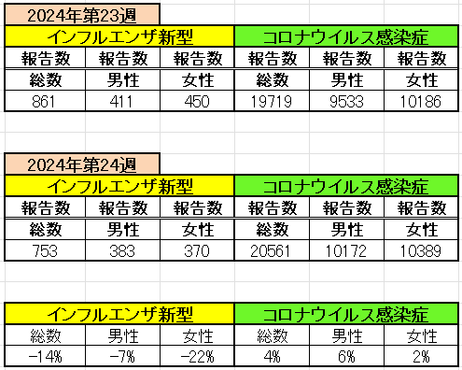
インフルエンザ と 新型コロナ

 |  | 注意

 |  | 対前週 インフルエンザ 14% 減少 新型コロナウイルス 4% 増加

25 感染症統計
※2024年 第24週（6/10～6/16） 現在 |  |  |  |  |  |  |  |  |  |  |  |  |  | 届出感染症 第三類 細菌性赤痢菌
 |  |  |  |  |  |  |  |  |  |  |  |  |  | 全国 報告数推移 届出患者数（人）
 | 1月 | 2月 | 3月 | 4月 | 5月 | 6月 | 7月 | 8月 | 9月 | 10月 | 11月 | 12月 | 合計 |  | 1月 | 2月 | 3月 | 4月 | 5月 | 6月 | 7月 | 8月 | 9月 | 10月 | 11月 | 12月 | 合計
 | 68 | 56 | 67 | 103 | 188 | 415 | 607 | 866 | 556 | 366 | 224 | 136 | 3,654 |  | 8 | 9 | 13 | 7 | 9 | 9 | 8 | 11 | 9 | 19 | 11 | 12 | 124
 |  |  |  |  |  | 今週 |  |  |  |  |  |  |  |  |  |  |  |  |  | 今週
 |  |  |  |  |  | 73 |  |  |  |  |  |  |  |  |  |  |  |  |  | 0
2024年 | 102 | 102 | 115 | 120 | 255 | 200 |  |  |  |  |  |  |  | 2024年 | 4 | 4 | 4 | 8 | 1 | 0
2023年 | 82 | 62 | 99 | 112 | 224 | 526 | 521 | 768 | 454 | 390 | 416 | 154 | 3,808 | 2023年 | 1 | 1 | 4 | 2 | 2 | 7 | 7 | 3 | 1 | 7 | 7 | 5 | 47
2022年 | 81 | 39 | 72 | 89 | 258 | 416 | 554 | 568 | 578 | 337 | 169 | 168 | 3,329 | 2022年 | 0 | 5 | 4 | 1 | 1 | 1 | 1 | 1 | 0 | 0 | 0 | 2 | 16
2021年 | 81 | 48 | 71 | 128 | 171 | 350 | 569 | 553 | 458 | 306 | 220 | 229 | 3,184 | 2021年 | 1 | 2 | 1 | 0 | 0 | 0 | 1 | 1 | 0 | 1 | 0 | 0 | 7
2020年 | 112 | 85 | 60 | 97 | 95 | 305 | 544 | 449 | 475 | 505 | 219 | 98 | 3,044 | 2020年 | 16 | 1 | 19 | 3 | 13 | 1 | 2 | 2 | 0 | 24 | 4 | 2 | 87
2019年 | 84 | 100 | 77 | 80 | 236 | 438 | 631 | 752 | 523 | 427 | 253 | 136 | 3,737 | 2019年 | 7 | 7 | 13 | 3 | 8 | 11 | 5 | 11 | 9 | 9 | 20 | 37 | 140
2018年10月3日、山梨県内の宿坊を利用した2グループ42名が赤痢にかかりました。使用水や従事者からは赤痢菌が検出されておらず現在のところ感染源は不明です。
2018年 | 41 | 44 | 67 | 103 | 311 | 415 | 539 | 1,165 | 534 | 297 | 205 | 92 | 3,813 | 2018年 | 9 | 22 | 18 | 9 | 21 | 14 | 6 | 13 | 7 | 81 | 31 | 37 | 268
埼玉県と群馬県の総菜店で販売されたポテトサラダを食べた人が腸管出血性大腸菌O157に感染した、という集団食中毒に関するニュースが2017年8月21日以降、新聞やテレビで取り上げられました。
2017年 | 57 | 35 | 95 | 112 | 131 | 340 | 483 | 1339 | 614 | 349 | 236 | 68 | 3,859 | 2017年 | 19 | 12 | 8 | 12 | 7 | 15 | 16 | 12 | 16 | 6 | 12 | 6 | 141
2011年8月に外食チェーン店が原因とされた赤痢菌Shigella sonneiの広域集団感染事例が青森県、宮城県、山形県、福島県において発生した。本事例は、それとほぼ同時期に発生しておりその関連性が強く疑われた事例である。
※2024年 第25週（6/17～6/23） 現在 |  |  |  |  |  |  |  |  |  |  |  |  |  | ※2024年 第25週（6/17～6/23） 現在

腸管出血性大腸菌 |  |  | やや少ない |  |  |  |  |  |  |  |  |  |  |  | 赤痢 | 極めて少ない
Ｈ２９／８月は非常に多かった
コロナ５類移行に伴う 人の往来の増加、会食機会の増加。食肉原材不足から 衛生度合いの低い原材料の市場への放出?

腸管出血性大腸菌
 | 2024年 | 2023年 | 2022年 | 2021年 | 2020年 | 2019年 | 2018年
 | 102 | 82 | 81 | 81 | 112 | 84 | 41
 | 102 | 62 | 39 | 48 | 85 | 100 | 44
 | 115 | 99 | 72 | 71 | 60 | 77 | 67
 | 120 | 112 | 89 | 128 | 97 | 80 | 103
 | 255 | 224 | 258 | 171 | 95 | 236 | 311
 | 200 | 526 | 416 | 350 | 305 | 438 | 415
 |  | 521 | 554 | 569 | 544 | 631 | 539
 |  | 768 | 568 | 553 | 449 | 752 | 1,165
 |  | 454 | 578 | 458 | 475 | 523 | 534
 |  | 390 | 337 | 306 | 505 | 427 | 297
 |  | 416 | 169 | 220 | 219 | 253 | 205
 |  | 154 | 168 | 229 | 98 | 136 | 92
細菌性赤痢菌
 | 2024年 | 2023年 | 2022年 | 2021年 | 2020年 | 2019年 | 2018年
 | 4 | 1 | 0 | 1 | 16 | 7 | 9
 | 4 | 1 | 5 | 2 | 1 | 7 | 22
 | 4 | 4 | 4 | 1 | 19 | 13 | 18
 | 8 | 2 | 1 | 0 | 3 | 3 | 9
 | 1 | 2 | 1 | 0 | 13 | 8 | 21
 | 0 | 7 | 1 | 0 | 1 | 11 | 14
 |  | 7 | 1 | 1 | 2 | 5 | 6
 |  | 3 | 1 | 1 | 2 | 11 | 13
 |  | 1 | 0 | 0 | 0 | 9 | 7
 |  | 7 | 0 | 1 | 24 | 9 | 81
 |  | 7 | 0 | 0 | 4 | 20 | 31
 |  | 5 | 2 | 0 | 2 | 37 | 37

※2023年 第11週（3/13～3/19） 現在

 |  |  |  |  |  |  |  |  |  |  |  |  |  |  | 腸管系感染症は新型コロナウイルス予防の手洗い、手指消毒で
 |  |  |  |  |  |  |  |  |  |  |  |  |  |  | 圧倒的に感染防御できている

25 残留農薬 等
残留農薬 (6/24-7/1) | 日付
ハウス食品分析テクノサービス
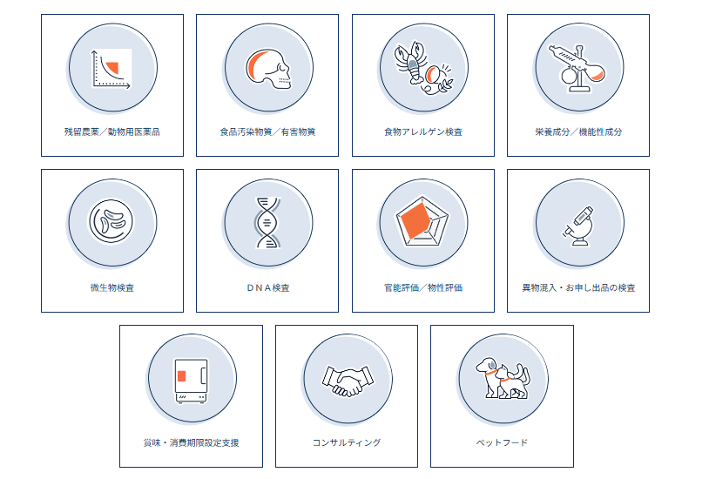 残留農薬/動物用医薬品検査 通常、油脂を多く含む製品や香辛料を多く含む製品では夾雑物が多く、抽出、精製がそれら成分により 妨害されることがあり、最終製品での分析は検出を見逃す恐れがあります。弊社では、生鮮野菜はもとより 、カレーやスナック菓子など多くの製品や香辛料で検査実績があり、複雑な加工を経た食品でも精度高い 分析を実施致します。
https://food-analab.jp/
コープさっぽろ 「胡瓜 一部残留農薬基準超過」 回収＆返金〔リコールプラス編集部〕 - 農業ビジネス
2024年6月6日から6月21日に、コープさっぽろ店舗で販売した「胡瓜」において、自主検査による残留農薬一律基準違反の恐れ「へプタクロル 0.02ppm検出」が判明したため、回収する。これまで健康被害の報告はないとリコールプラス編集部。
https://agri-biz.jp/item/detail/35334?item_type=1
食品衛生基準審議会農薬・動物用医薬品部会 議事次第（オンライン会議） - 消費者庁
議題 （１）食品中の残留農薬等に係る残留基準設定について ・動物用医薬品 タイロシン ・農薬及び動物用医薬品 フェニトロチオン ・農薬 キノフメリン ・農薬 シフルメトフェン ・農薬 ピリベンカルブ ・農薬 フロメトキン ・動物用医薬品・飼料添加物の暫定基準見直し （２）人の健康を損なうおそれのないことが明らかであるものとして内閣総理大 臣が定める物質の設定について ・農薬 発芽スイートルーピン抽出たんぱく質 （３）その他 ・飼料添加物 2-デアミノ-2-ヒドロキシメチオニンイソプロピル エステル ・食品中の農薬の残留基準値設定の基本原則について
https://www.caa.go.jp/policies/council/fssc/pesticide/meeting-materials/review-meeting-001/assets/fssc_cms207_240624_01.pdf

注意 食品に関わる記事の一部をご紹介します。詳しくはリンク先のページよりご確認ください。
なお、情報提供ページは提供者側により短期間で削除される場合もあります。予めご了解ください。

